AHP
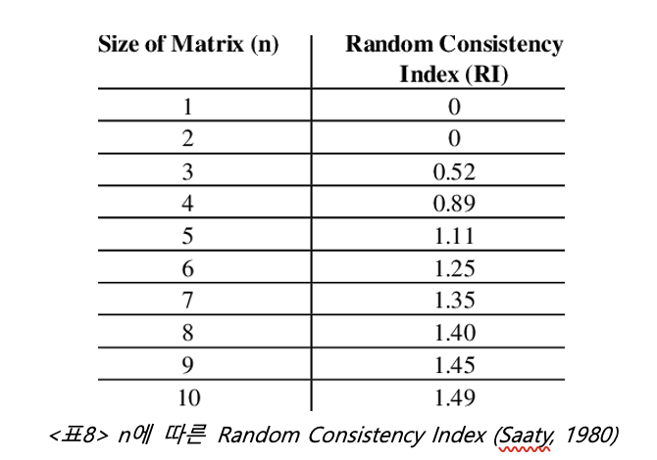
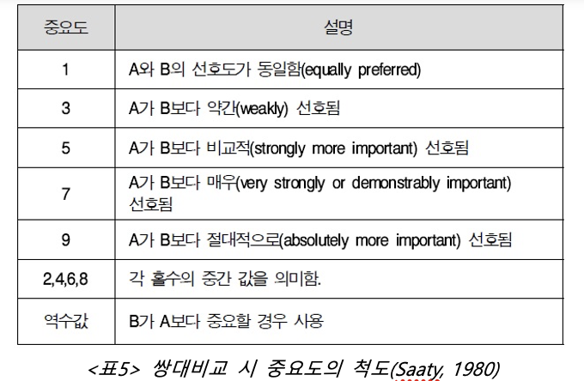
상대중요도 | 호흡편리함 | 분진을 잘 막음 | 지명도 | 가격 | 착용편리함 | 휴대용이성 | 쾌적성 | 밀착력 | 소리전달능력 | 내구성
호흡편리함 | 1 | 1 | 2 | 2 | 1 | 5 | 2 | 5 | 5 | 5
분진을 잘 막음 | 1 | 1 | 2 | 2 | 1 | 5 | 2 | 5 | 5 | 5
지명도 | 0.5 | 0.5 | 1 | 1 | 0.5 | 3 | 0.5 | 5 | 5 | 3
가격 | 0.5 | 0.5 | 1 | 1 | 0.5 | 5 | 1 | 5 | 5 | 3
착용편리함 | 1 | 1 | 2 | 2 | 1 | 5 | 1 | 5 | 5 | 3
휴대용이성 | 0.2 | 0.2 | 0.33 | 0.2 | 0.2 | 1 | 0.2 | 1 | 1 | 0.5
쾌적성 | 0.5 | 0.5 | 2 | 1 | 1 | 5 | 1 | 3 | 5 | 5
밀착력 | 0.2 | 0.2 | 0.2 | 0.2 | 0.2 | 1 | 0.33333333333 | 1 | 1 | 0.5
소리전달능력 | 0.2 | 0.2 | 0.2 | 0.2 | 0.2 | 1 | 0.2 | 1 | 1 | 0.33333333333
내구성 | 0.2 | 0.2 | 0.33 | 0.33 | 0.33 | 2 | 0.2 | 2 | 3 | 1
SUM | 5.3 | 5.3 | 11.06 | 9.93 | 5.93 | 33 | 8.4333333333 | 33 | 36 | 26.333333333
 | 0.17972 | 0.17972 | 0.10186 | 0.11385 | 0.16027 | 0.02903 | 0.13286 | 0.02943 | 0.02722 | 0.04604 | Weight
Anorm | 호흡편리함 | 분진을 잘 막음 | 지명도 | 가격 | 착용편리함 | 휴대용이성 | 쾌적성 | 밀착력 | 소리전달능력 | 내구성 |  | Awt | Awt/wt
호흡편리함 | 0.18867924528 | 0.18867924528 | 0.1808318264 | 0.20140986908 | 0.16863406408 | 0.15151515152 | 0.2371541502 | 0.15151515152 | 0.13888888889 | 0.18987341772 | 0.179718101 | 1.87545 | 10.435509777
분진을 잘 막음 | 0.18867924528 | 0.18867924528 | 0.1808318264 | 0.20140986908 | 0.16863406408 | 0.15151515152 | 0.2371541502 | 0.15151515152 | 0.13888888889 | 0.18987341772 | 0.179718101 | 1.87545 | 10.435509777
믿을만한 제품 | 0.094339622642 | 0.094339622642 | 0.090415913201 | 0.10070493454 | 0.08431703204 | 0.090909090909 | 0.059288537549 | 0.15151515152 | 0.13888888889 | 0.11392405063 | 0.10186428446 | 1.050455 | 10.312299405
가격 | 0.094339622642 | 0.094339622642 | 0.090415913201 | 0.10070493454 | 0.08431703204 | 0.15151515152 | 0.1185770751 | 0.15151515152 | 0.13888888889 | 0.11392405063 | 0.11385374427 | 1.174945 | 10.319774791
착용편리함 | 0.18867924528 | 0.18867924528 | 0.1808318264 | 0.20140986908 | 0.16863406408 | 0.15151515152 | 0.1185770751 | 0.15151515152 | 0.13888888889 | 0.11392405063 | 0.16026545678 | 1.65051 | 10.298601041
휴대용이성 | 0.037735849057 | 0.037735849057 | 0.029837251356 | 0.020140986908 | 0.033726812816 | 0.030303030303 | 0.02371541502 | 0.030303030303 | 0.027777777778 | 0.018987341772 | 0.029026334437 | 0.2955978 | 10.183779858
열적 쾌적 | 0.094339622642 | 0.094339622642 | 0.1808318264 | 0.10070493454 | 0.16863406408 | 0.15151515152 | 0.1185770751 | 0.090909090909 | 0.13888888889 | 0.18987341772 | 0.13286136944 | 1.39016 | 10.463237025
밀착력 | 0.037735849057 | 0.037735849057 | 0.01808318264 | 0.020140986908 | 0.033726812816 | 0.030303030303 | 0.0395256917 | 0.030303030303 | 0.027777777778 | 0.018987341772 | 0.029431955233 | 0.30007066667 | 10.195403747
소리전달능력 | 0.037735849057 | 0.037735849057 | 0.01808318264 | 0.020140986908 | 0.033726812816 | 0.030303030303 | 0.02371541502 | 0.030303030303 | 0.027777777778 | 0.012658227848 | 0.027218016173 | 0.27468266667 | 10.091942959
오래 쓸수 있음 | 0.037735849057 | 0.037735849057 | 0.029837251356 | 0.033232628399 | 0.055649241147 | 0.060606060606 | 0.02371541502 | 0.060606060606 | 0.083333333333 | 0.037974683544 | 0.046042637212 | 0.4671534 | 10.146104313
SUM | 1 | 1 | 1 | 1 | 1 | 1 | 1 | 1 | 1 | 1 | 1

SUM(Awt/wt)/10 | 10.288216269
CI | 0.032022222222

QFD
+
+
-
+
+
-
 |  |  |  | 채점 x |  |  |  |  | Correlation: | + |  | -
 |  |  |  |  |  |  |  |  |  | Positive | No correlation | Negative

-
-
 |  |  |  |  |  |  |  |  | Relationships: | 9 | 3 | 1
 |  |  |  |  |  |  |  |  |  | Strong | Moderate | Weak | None

 |  | Functional Requirements (How) → | 기능성 | 편리성 | 내구성 | 디자인 | 경제성 | 화제성 (브랜드) | 비교분석 (1~5) |  |  | 기획 |  |  | 가중치
 | 고객 중요도 | Customer Requirements - (What) ↓ |  |  |  |  |  |  | 자사 (유한킴벌리) | Competitor rating 1 (3M) | Competitor rating 2 (애니가드) | 기획품질 (1~5) | 레벨업율 (기획품질/자사) | 세일즈포인트 (1~1.5) | 절대웨이트 (중요도* 레벨업율* 세일즈포인트) | 요구품질웨이트
1 | 0.11 | 가격이 저렴하다 | 3 |  |  |  | 9 |  | 4 | 2 | 3 | 4 | 1.00 | 1.2 | 0.13 | 7.07
2 | 0.05 | 오래쓸 수 있다 | 3 |  | 9 |  | 3 |  | 2 | 4 | 2 | 3 | 1.50 | 1 | 0.08 | 4.02
3 | 0.16 | 착용하기 편하다 | 3 | 9 |  |  |  |  | 3 | 3 | 3 | 3 | 1.00 | 1.5 | 0.24 | 12.85
4 | 0.03 | 휴대하기 용이하다 |  | 9 |  | 3 |  |  | 4 | 4 | 4 | 4 | 1.00 | 1 | 0.03 | 1.61
5 | 0.13 | 착용시 열적으로 쾌적하다 | 9 | 1 |  | 1 |  |  | 2 | 4 | 2 | 5 | 2.50 | 1.2 | 0.39 | 20.88
6 | 0.18 | 착용시 호흡이 편하다 | 9 | 3 |  | 1 |  |  | 3 | 4 | 3 | 5 | 1.67 | 1.5 | 0.45 | 24.09
7 | 0.03 | 착용시에도 소리를 잘 전달한다 | 9 | 3 |  | 1 |  |  | 3 | 4 | 3 | 5 | 1.67 | 1 | 0.05 | 2.68
8 | 0.03 | 얼굴에 밀착이 잘 된다 | 3 | 9 |  | 9 |  |  | 4 | 4 | 4 | 4 | 1.00 | 1 | 0.03 | 1.61
 | 0.18 | 분진을 잘 막아준다 | 9 |  |  | 9 |  |  | 4 | 5 | 4 | 5 | 1.25 | 1.5 | 0.34 | 18.07
9 | 0.1 | 믿을만한 제품이다 | 9 |  |  |  |  | 9 | 3 | 4 | 3 | 4 | 1.33 | 1 | 0.13 | 7.14
 |  | Technical importance score | 732.32 | 245.74 | 36.14 | 229.54 | 75.65 | 64.25 | http://www.imarket.co.kr/product/MallDisplay.do?_method=Detail&sc.shopNo=0000100000&sc.dispNo=&sc.prdNo=1039091006&utm_source=&utm_medium=&utm_campaign=&utm_keyword=&utm_content= | http://www.imarket.co.kr/product/MallDisplay.do?_method=Detail&sc.shopNo=0000100000&sc.dispNo=&sc.prdNo=1038896722&utm_source=&utm_medium=&utm_campaign=&utm_keyword=&utm_content= | http://www.imarket.co.kr/product/MallDisplay.do?_method=Detail&sc.shopNo=0000100000&sc.dispNo=&sc.prdNo=1039200806&utm_source=&utm_medium=&utm_campaign=&utm_keyword=&utm_content= |  |  |  | 1.8678333333
 |  | Technical Importance % | 0.53 | 0.18 | 0.03 | 0.17 | 0.05 | 0.05 |  |  |  |  |  |  | SUM
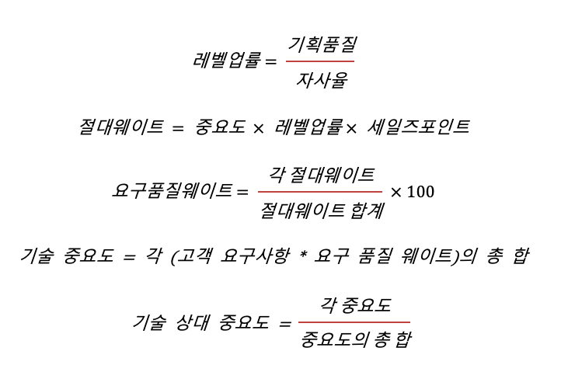
 |  | Priorities rank | 1 | 2 | 6 | 3 | 4 | 5

 | Guide:
 | Fill in the “What's” the customer requirements and the importance rating per requirement.
 | Fill the “How's” listing the processes or characteristics that are needed to meet the customer requirements.
 | Fill in the matrix the impact that the 'How's' has on each 'What'.
 | Look at the bottom (Technical importance & Priorities rank) to see which “How” should be given highest priority.

